상품제안서
스위스와그너 프레스티지 블랙금장 유성펜 | 상품코드: S25205

 |  |  |  |  |  |  | 02-713-8555 | www.synergygift.co.kr
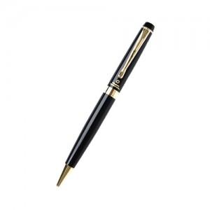

【상세/제작정보】 | <p style="text-align: center; " align="center">재질은 황동(Solid Brass)으로 되어있으며, 잘 긁히지 않도록 고강도 코팅이 되어있습니다.&nbsp;</p><p style="text-align: center; " align="center">미들링과 클립을 비롯한 펜의 장식품들은 금도금으로 마무리하여 고급스러움을 더했습니다.&nbsp;</p><p style="text-align: center; " align="center">구동방식은 Twisting Type이며, 스위스 국기를 연상시키는 엠블럼은 명가의 정체성을 표현합니다.&nbsp;</p><p style="text-align: center; " align="center">리필심 : 잉크(블랙), Original 스위스 정품&nbsp;</p>

【인쇄/포장옵션】 | 레이저 / 포장지포장

【공급단가】 | 수량 | 30~ | 100~ | 300~ | 1,000~ | 3,000~
*VAT별도 | 단가 | 10,400원 | 9,850원 | 9,450원 | 9,050원 | 8,900원

【상품 URL】 | https://www.synergygift.co.kr:443/src/goods_detail.php?gdno=25205

